61 住宅地価格
 | 61 住宅地価格

 | 時点 2025(R7)年7月1日（毎年） |  |  |  |  |  | 平 均 値 |  |  | 58,493
 | 単位 平均価格 円／㎡ |  |  |  |  |  | 標準偏差 |  |  | 78,179
 | 市町村名 | 指標 | 順位 | #REF! | 備考 | 市町村名 | 指標 | 順位 | #REF! | 備考

 | 千葉県 | 94,900 | － |  |  | 八街市 | 17,800 | 32
 | 千葉市 | 129,400 | 8 |  |  | 印西市 | 50,300 | 17
 | 銚子市 | 26,600 | 24 |  |  | 白井市 | 73,800 | 12
 | 市川市 | 307,900 | 2 |  |  | 富里市 | 40,300 | 21
 | 船橋市 | 197,700 | 5 |  |  | 南房総市 | 13,300 | 38
 | 館山市 | 26,500 | 25 |  |  | 匝瑳市 | 14,000 | 36
 | 木更津市 | 36,300 | 22 |  |  | 香取市 | 17,400 | 33
 | 松戸市 | 166,000 | 6 |  |  | 山武市 | 12,900 | 41
 | 野田市 | 53,800 | 16 |  |  | いすみ市 | 11,800 | 44
 | 茂原市 | 25,000 | 28 |  |  | 大網白里市 | 24,900 | 29
 | 成田市 | 47,700 | 19 |  |  | 酒々井町 | 43,900 | 20
 | 佐倉市 | 70,200 | 13 |  |  | 栄町 | 26,300 | 26
 | 東金市 | 23,000 | 30 |  |  | 神崎町 | 7,600 | 53
 | 旭市 | 13,100 | 40 |  |  | 多古町 | 8,900 | 51
 | 習志野市 | 202,300 | 4 |  |  | 東庄町 | 12,400 | 42
 | 柏市 | 133,900 | 7 |  |  | 九十九里町 | 8,600 | 52
 | 勝浦市 | 17,100 | 34 |  |  | 芝山町 | 9,700 | 48
 | 市原市 | 50,300 | 17 |  |  | 横芝光町 | 10,800 | 46
 | 流山市 | 205,000 | 3 |  |  | 一宮町 | 25,700 | 27
 | 八千代市 | 120,500 | 9 |  |  | 睦沢町 | 12,000 | 43
 | 我孫子市 | 104,200 | 11 |  |  | 長生村 | 11,100 | 45
 | 鴨川市 | 19,000 | 31 |  |  | 白子町 | 9,700 | 48
 | 鎌ケ谷市 | 105,000 | 10 |  |  | 長柄町 | 10,100 | 47
 | 君津市 | 31,800 | 23 |  |  | 長南町 | 9,200 | 50
 | 富津市 | 15,300 | 35 |  |  | 大多喜町 | 6,500 | 54
 | 浦安市 | 396,800 | 1 |  |  | 御宿町 | 13,900 | 37
 | 四街道市 | 58,400 | 15 |  |  | 鋸南町 | 13,300 | 38
 | 袖ケ浦市 | 59,600 | 14

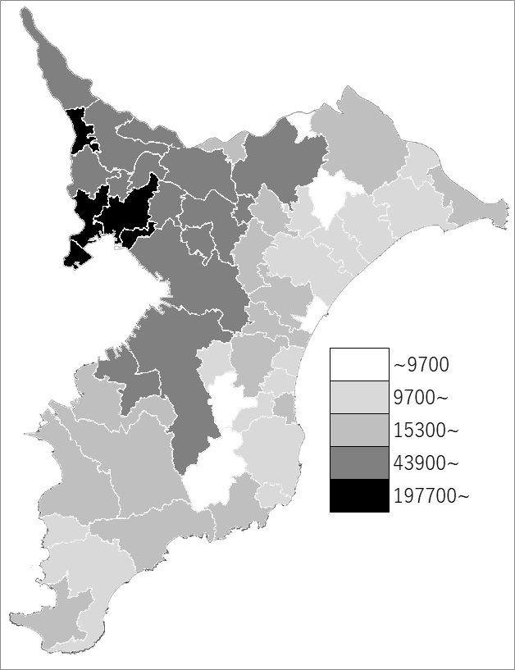
 | 千葉県の推移
 | 円/㎡
令和3年 | 76500
令和4年 | 79300
令和5年 | 83200
令和6年 | 89000
令和7年 | 94900

《備 考》 ・資料出所 用地課「地価調査」

